Sheet2
DiaSemana |  | Linha |  |  |  | Pontos |  |  |  |  |  |  | Horario
DiaID | DiaNome | LinhaID | LinhaNome | LinhaPontoInicio | LinhaPontoFim | PontoID | PontoNome | PontoLog | PontoLogNum | PontoBairro | PontoLatitude | PontoLongitude | HoraID | LINHAID | PONTOID | DIAID | HORA
1 | Segunda-Feira | 1 | Linha1 |  |  | 1 | Ponto1 | Rua 1 | 6400 | Água Verde | 10.00 | 10.00 | 1 | Linha1 | Ponto1
Chart Title
2 | Terça-Feira-Feira | 2 | Linha2 |  |  | 2 | Ponto2 | Rua 1 | 936 | Água Verde | 12.00 | 15.00 | 2 | Linha1 | Ponto2
3 | Quarta-Feira | 3 | Linha3 |  |  | 3 | Ponto3 | Rua 1 | 3072 | Água Verde | 16.00 | 20.00 | 3 | Linha1 | Ponto3
4 | Quinta-Feira | 4 | Linha4 |  |  | 4 | Ponto4 | Rua 2 | 6495 | Água Verde | 30.00 | 47.20 | 4 | Linha1 | Ponto4 |  |  |  | Name | x | y
5 | Sexta-Feira | 5 | Linha5 |  |  | 5 | Ponto5 | Rua 2 | 3206 | Água Verde | 55.74 | 77.05 | 5 | Linha1 | Ponto5 |  |  | INICIO | Ponto1 | 10 | 10
6 | Sábado-Feira | 6 | Linha6 |  |  | 6 | Ponto6 | Rua 2 | 727 | Centro | 72.71 | 16.29 | 6 | Linha1 | Ponto6 |  |  |  | Ponto2 | 12 | 15
7 | Domingo-Feira | 7 | Linha7 |  |  | 7 | Ponto7 | Rua 3 | 3547 | Centro | 73.81 | 86.00 | 7 | Linha1 | Ponto7 |  |  |  | Ponto3 | 16 | 20
8 | Feriado-Feira |  |  |  |  | 8 | Ponto8 | Rua 4 | 802 | Centro | 80.00 | 88.75 |  |  |  |  |  |  | Ponto4 | 30 | 47.204168483
 |  |  |  |  |  | 9 | Ponto9 | Rua 5 | 4661 | Centro | 90.00 | 76.90 |  |  |  |  |  |  | Ponto5 | 55.739392575 | 77.05333246
 |  |  |  |  |  | 10 | Ponto10 | Rua 5 | 5322 | Rural | 100.00 | 2.38 |  |  |  |  |  |  | Ponto6 | 72.712173912 | 16.288333588
 |  |  |  |  |  |  |  |  |  |  |  |  |  |  |  |  |  |  | Ponto7 | 73.813198018 | 86.004853813
 |  |  |  |  |  |  |  |  |  |  |  |  |  |  |  |  |  |  | Ponto8 | 80 | 88.748441727
 |  |  |  |  |  |  |  |  |  |  |  |  |  |  |  |  |  |  | Ponto9 | 90 | 76.901461463
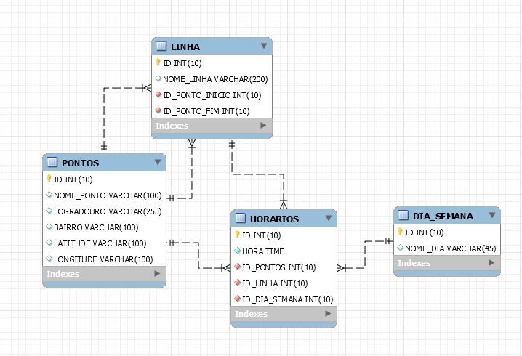
 |  |  |  |  |  |  |  |  |  |  |  |  |  |  |  |  |  | FIM | Ponto10 | 100 | 2.3816569043

